开发工具Android Studio
开发环境搭载
基本要求
 | Java环境配置
 |  | 要求JDK1.7 以上
 |  | 如果之前正常安装了JDK,则在安装Android Studio时,会自动找到JDK的安装路劲,在本人在安装的时候，没有提示JDK相关配置。
 |  | 在安装完成之后，也可以通过File->Other Setting->Default Project Structure 找到JDK的配置
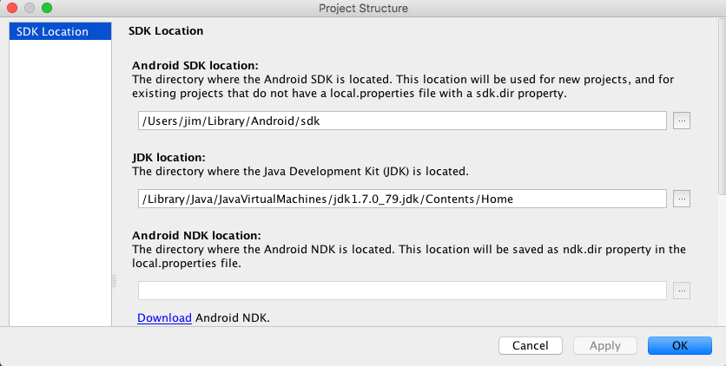

 | IDE
 |  | Android Studio
 |  | 下载地址:http://www.android-studio.org

安装
 | 下载完成Android Studio的dmg文件，双击,将Android Studio拖入Application,接下来需要一些配置以完成安装

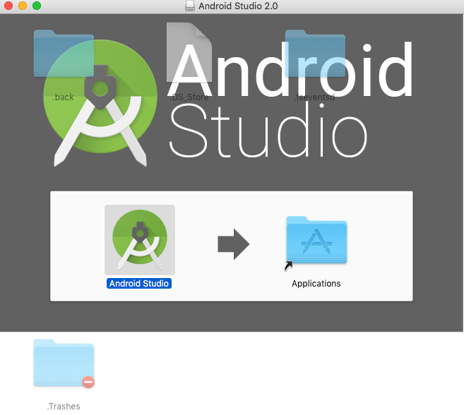

 | 在Application中打开，如果是第一次，不存在以前的版本,直接点击ok



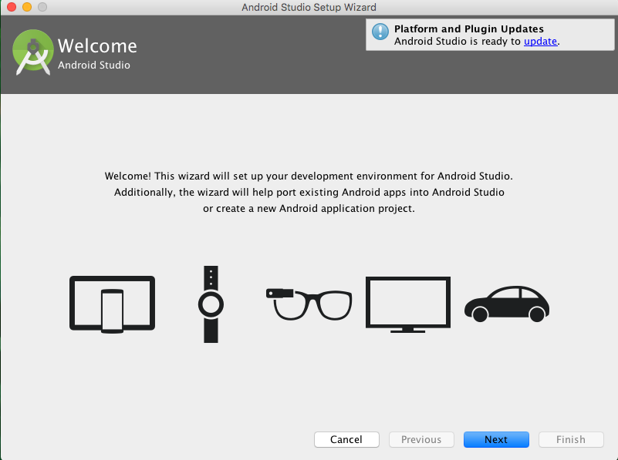

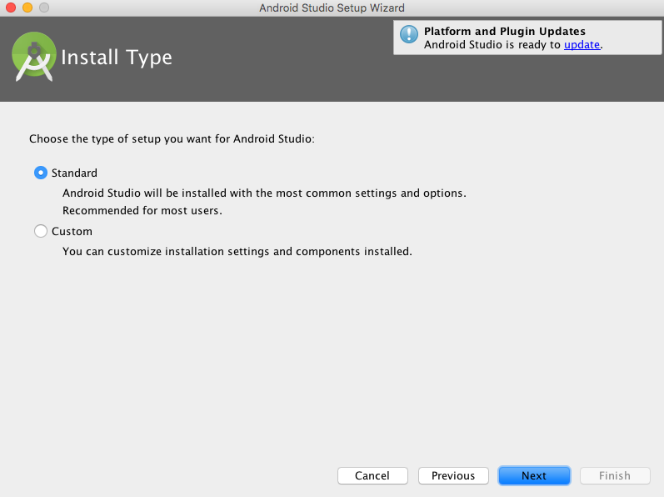

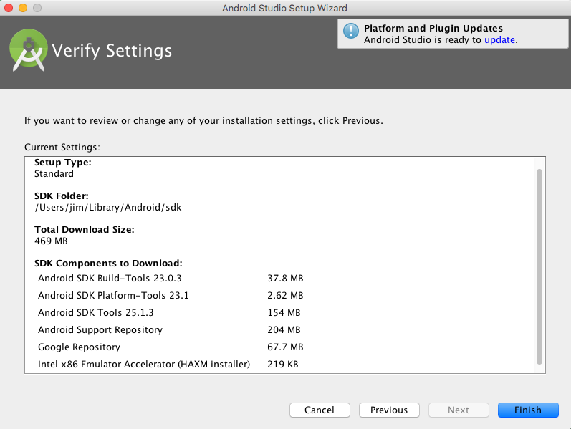

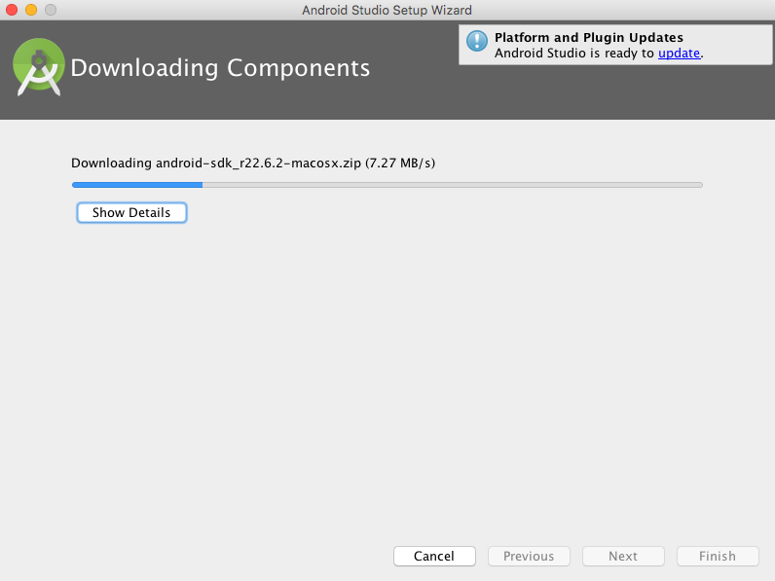

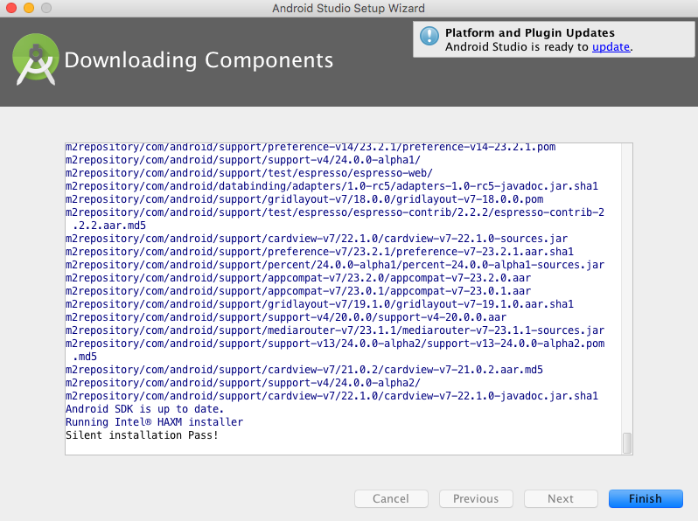

第一个应用
 |  | Start a new Android Studio project
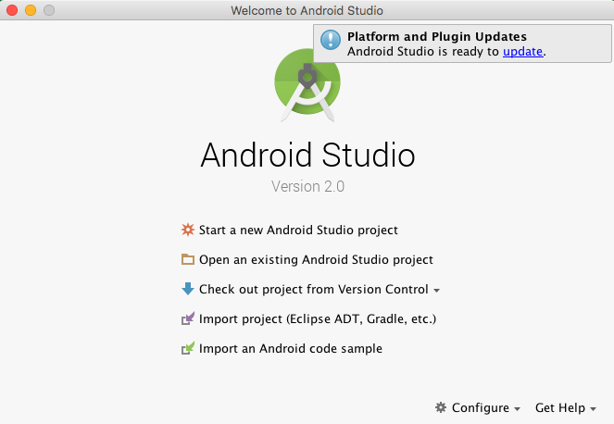

 |  | 配置工程名字和工程的路劲
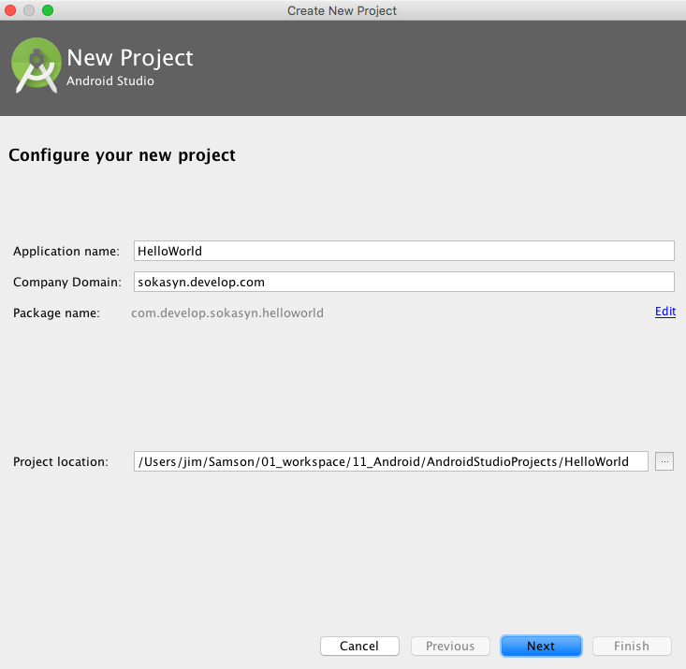

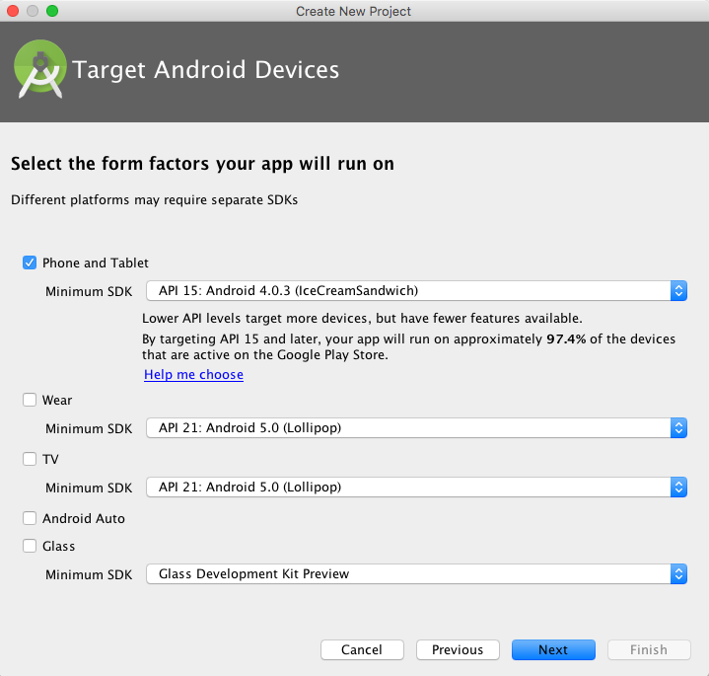

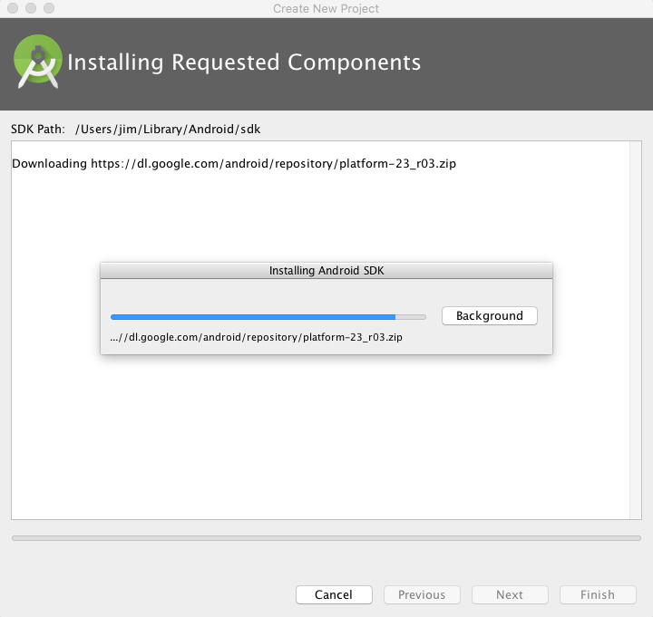

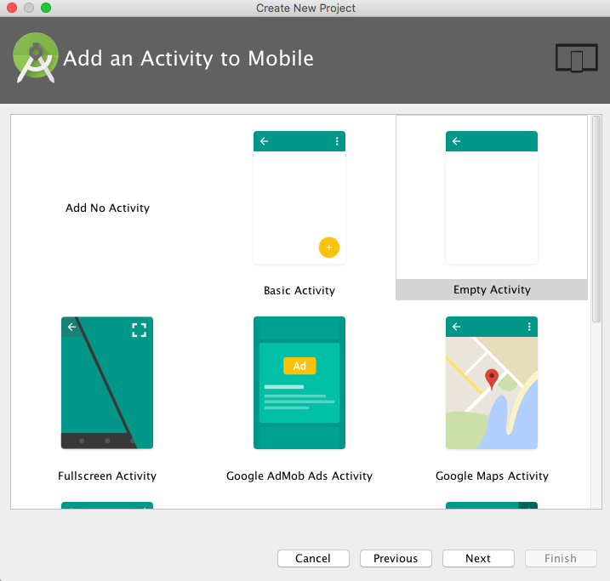

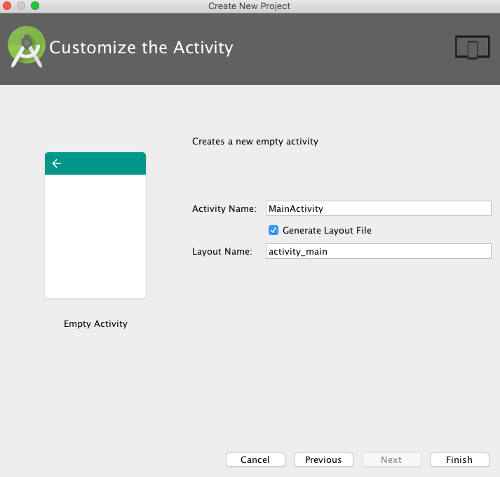

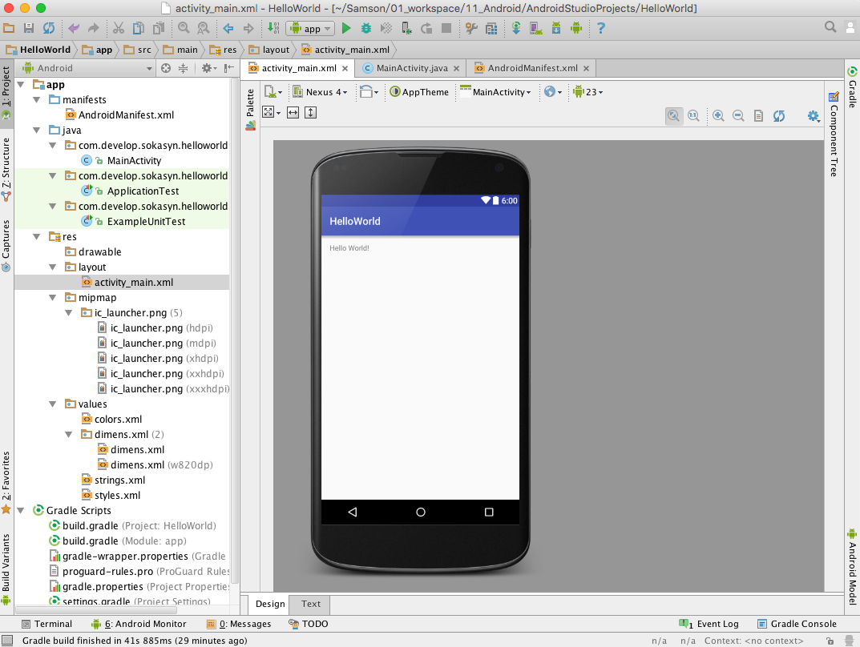

调试
 | 模拟器调试

